DATOS
HISTÓRICO DE PRECIPITACIÓN Y CAUDAL DEL RÍO DÍLAR
OCTUBRE |  |  | NOVIEMBRE |  |  | DICIEMBRE |  |  | ENERO |  |  | FEBRERO |  |  | MARZO |  |  | ABRIL |  |  | MAYO |  |  | JUNIO |  |  | JULIO |  |  | AGOSTO |  |  | SEPTIEMBRE
FECHA | PREC. | CAUDAL | FECHA | PREC. | CAUDAL | FECHA | PREC. | CAUDAL | FECHA | PREC. | CAUDAL | FECHA | PREC. | CAUDAL | FECHA | PREC. | CAUDAL | FECHA | PREC. | CAUDAL | FECHA | PREC. | CAUDAL | FECHA | PREC. | CAUDAL | FECHA | PREC. | CAUDAL | FECHA | PREC. | CAUDAL | FECHA | PREC. | CAUDAL
2018-10-01 | 4.700 | 0.446 | 2018-11-01 | 0.400 | 0.401 | 2018-12-01 | 0.000 | 0.517 | 2019-01-01 | 0.000 | 0.232 | 2019-02-01 | 17.000 | 0.563 | 2019-03-01 | 0.000 | 0.256 | 2019-04-01 | 3.500 | 0.308 | 2019-05-01 | 0.000 | 0.845 | 2019-06-01 | 0.000 | 0.962 | 2019-07-01 | 0.000 | 0.424 | 2019-08-01 | 0.000 | 0.219 | 2019-09-01 | 0.000 | 0.160
2018-10-02 | 0.000 | 0.442 | 2018-11-02 | 0.000 | 0.379 | 2018-12-02 | 0.000 | 0.517 | 2019-01-02 | 0.000 | 0.232 | 2019-02-02 | 6.100 | 0.444 | 2019-03-02 | 0.000 | 0.265 | 2019-04-02 | 0.000 | 0.314 | 2019-05-02 | 0.000 | 0.936 | 2019-06-02 | 0.000 | 1.006 | 2019-07-02 | 0.000 | 0.403 | 2019-08-02 | 0.000 | 0.213 | 2019-09-02 | 0.000 | 0.151
2018-10-03 | 0.000 | 0.431 | 2018-11-03 | 0.100 | 0.366 | 2018-12-03 | 0.000 | 0.471 | 2019-01-03 | 0.000 | 0.223 | 2019-02-03 | 0.000 | 0.371 | 2019-03-03 | 0.000 | 0.263 | 2019-04-03 | 0.000 | 0.305 | 2019-05-03 | 0.000 | 0.931 | 2019-06-03 | 0.000 | 0.984 | 2019-07-03 | 0.000 | 0.392 | 2019-08-03 | 0.000 | 0.207 | 2019-09-03 | 0.000 | 0.148
2018-10-04 | 0.000 | 0.424 | 2018-11-04 | 0.000 | 0.352 | 2018-12-04 | 0.000 | 0.414 | 2019-01-04 | 0.000 | 0.233 | 2019-02-04 | 0.000 | 0.351 | 2019-03-04 | 0.000 | 0.264 | 2019-04-04 | 0.000 | 0.281 | 2019-05-04 | 0.000 | 1.029 | 2019-06-04 | 0.000 | 1.032 | 2019-07-04 | 0.000 | 0.372 | 2019-08-04 | 0.000 | 0.204 | 2019-09-04 | 7.400 | 0.150
2018-10-05 | 0.000 | 0.419 | 2018-11-05 | 27.400 | 0.401 | 2018-12-05 | 0.000 | 0.413 | 2019-01-05 | 0.000 | 0.228 | 2019-02-05 | 0.000 | 0.339 | 2019-03-05 | 0.000 | 0.269 | 2019-04-05 | 16.500 | 0.311 | 2019-05-05 | 0.000 | 1.093 | 2019-06-05 | 0.000 | 1.027 | 2019-07-05 | 0.000 | 0.367 | 2019-08-05 | 0.000 | 0.196 | 2019-09-05 | 0.000 | 0.173
2018-10-06 | 0.000 | 0.417 | 2018-11-06 | 0.100 | 0.372 | 2018-12-06 | 0.000 | 0.403 | 2019-01-06 | 0.000 | 0.229 | 2019-02-06 | 0.000 | 0.330 | 2019-03-06 | 7.300 | 0.285 | 2019-04-06 | 22.200 | 0.327 | 2019-05-06 | 0.000 | 1.046 | 2019-06-06 | 0.000 | 0.963 | 2019-07-06 | 0.000 | 0.334 | 2019-08-06 | 0.000 | 0.191 | 2019-09-06 | 0.000 | 0.156
2018-10-07 | 0.000 | 0.408 | 2018-11-07 | 0.000 | 0.366 | 2018-12-07 | 0.000 | 0.394 | 2019-01-07 | 0.000 | 0.224 | 2019-02-07 | 0.000 | 0.323 | 2019-03-07 | 0.000 | 0.286 | 2019-04-07 | 9.800 | 0.337 | 2019-05-07 | 0.000 | 1.052 | 2019-06-07 | 0.000 | 0.866 | 2019-07-07 | 0.000 | 0.327 | 2019-08-07 | 0.000 | 0.188 | 2019-09-07 | 0.000 | 0.170
2018-10-08 | 0.000 | 0.399 | 2018-11-08 | 4.000 | 0.355 | 2018-12-08 | 0.000 | 0.389 | 2019-01-08 | 0.000 | 0.228 | 2019-02-08 | 0.000 | 0.311 | 2019-03-08 | 0.000 | 0.274 | 2019-04-08 | 8.200 | 0.438 | 2019-05-08 | 0.000 | 1.121 | 2019-06-08 | 0.500 | 0.846 | 2019-07-08 | 0.000 | 0.322 | 2019-08-08 | 0.000 | 0.186 | 2019-09-08 | 0.700 | 0.190
2018-10-09 | 0.200 | 0.362 | 2018-11-09 | 5.500 | 0.374 | 2018-12-09 | 0.000 | 0.383 | 2019-01-09 | 0.000 | 0.225 | 2019-02-09 | 0.000 | 0.309 | 2019-03-09 | 0.000 | 0.265 | 2019-04-09 | 2.100 | 0.405 | 2019-05-09 | 0.000 | 1.262 | 2019-06-09 | 0.000 | 0.841 | 2019-07-09 | 0.000 | 0.304 | 2019-08-09 | 0.000 | 0.182 | 2019-09-09 | 0.000 | 0.188
2018-10-10 | 0.000 | 0.322 | 2018-11-10 | 0.000 | 0.378 | 2018-12-10 | 0.000 | 0.372 | 2019-01-10 | 0.000 | 0.221 | 2019-02-10 | 0.000 | 0.305 | 2019-03-10 | 0.000 | 0.264 | 2019-04-10 | 2.100 | 0.374 | 2019-05-10 | 0.000 | 1.438 | 2019-06-10 | 0.000 | 0.841 | 2019-07-10 | 0.000 | 0.256 | 2019-08-10 | 0.000 | 0.174 | 2019-09-10 | 0.000 | 0.175
2018-10-11 | 0.000 | 0.347 | 2018-11-11 | 0.100 | 0.358 | 2018-12-11 | 0.000 | 0.366 | 2019-01-11 | 0.000 | 0.217 | 2019-02-11 | 0.000 | 0.289 | 2019-03-11 | 0.000 | 0.267 | 2019-04-11 | 0.000 | 0.341 | 2019-05-11 | 0.000 | 1.404 | 2019-06-11 | 0.000 | 0.800 | 2019-07-11 | 0.000 | 0.245 | 2019-08-11 | 0.000 | 0.176 | 2019-09-11 | 0.000 | 0.146
2018-10-12 | 0.000 | 0.338 | 2018-11-12 | 0.000 | 0.348 | 2018-12-12 | 0.000 | 0.362 | 2019-01-12 | 0.000 | 0.220 | 2019-02-12 | 0.000 | 0.269 | 2019-03-12 | 0.000 | 0.274 | 2019-04-12 | 0.000 | 0.338 | 2019-05-12 | 0.000 | 1.386 | 2019-06-12 | 0.000 | 0.768 | 2019-07-12 | 0.000 | 0.244 | 2019-08-12 | 0.000 | 0.150 | 2019-09-12 | 2.700 | 0.117
2018-10-13 | 0.000 | 0.329 | 2018-11-13 | 0.000 | 0.337 | 2018-12-13 | 4.000 | 0.375 | 2019-01-13 | 0.000 | 0.217 | 2019-02-13 | 0.000 | 0.270 | 2019-03-13 | 0.000 | 0.280 | 2019-04-13 | 0.000 | 0.338 | 2019-05-13 | 0.000 | 1.399 | 2019-06-13 | 0.000 | 0.748 | 2019-07-13 | 0.200 | 0.234 | 2019-08-13 | 0.000 | 0.150 | 2019-09-13 | 11.200 | 0.176
2018-10-14 | 22.800 | 0.465 | 2018-11-14 | 1.000 | 0.352 | 2018-12-14 | 0.000 | 0.359 | 2019-01-14 | 0.000 | 0.218 | 2019-02-14 | 0.000 | 0.278 | 2019-03-14 | 0.000 | 0.274 | 2019-04-14 | 0.000 | 0.338 | 2019-05-14 | 0.000 | 1.386 | 2019-06-14 | 0.000 | 0.747 | 2019-07-14 | 0.000 | 0.240 | 2019-08-14 | 0.000 | 0.161 | 2019-09-14 | 34.700 | 0.385
2018-10-15 | 3.400 | 0.434 | 2018-11-15 | 0.100 | 0.363 | 2018-12-15 | 0.000 | 0.366 | 2019-01-15 | 0.000 | 0.220 | 2019-02-15 | 0.000 | 0.281 | 2019-03-15 | 0.000 | 0.276 | 2019-04-15 | 0.000 | 0.376 | 2019-05-15 | 0.000 | 1.352 | 2019-06-15 | 0.000 | 0.698 | 2019-07-15 | 0.000 | 0.247 | 2019-08-15 | 0.000 | 0.169 | 2019-09-15 | 0.000 | 0.247
2018-10-16 | 9.700 | 0.533 | 2018-11-16 | 0.000 | 0.356 | 2018-12-16 | 0.000 | 0.357 | 2019-01-16 | 0.000 | 0.210 | 2019-02-16 | 0.000 | 0.272 | 2019-03-16 | 0.000 | 0.280 | 2019-04-16 | 0.000 | 0.439 | 2019-05-16 | 0.000 | 1.346 | 2019-06-16 | 0.000 | 0.673 | 2019-07-16 | 0.000 | 0.256 | 2019-08-16 | 0.000 | 0.169 | 2019-09-16 | 0.000 | 0.219
...
R-T11 Ríos de montaña mediterránea silícea
R-T09 Ríos mineralizados de baja montaña mediterránea

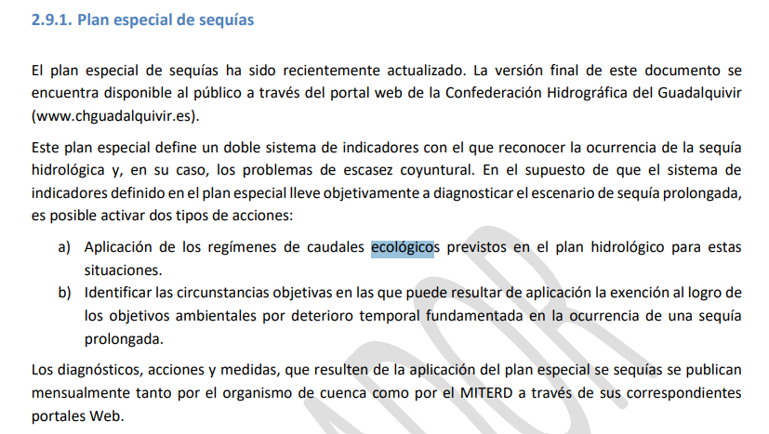

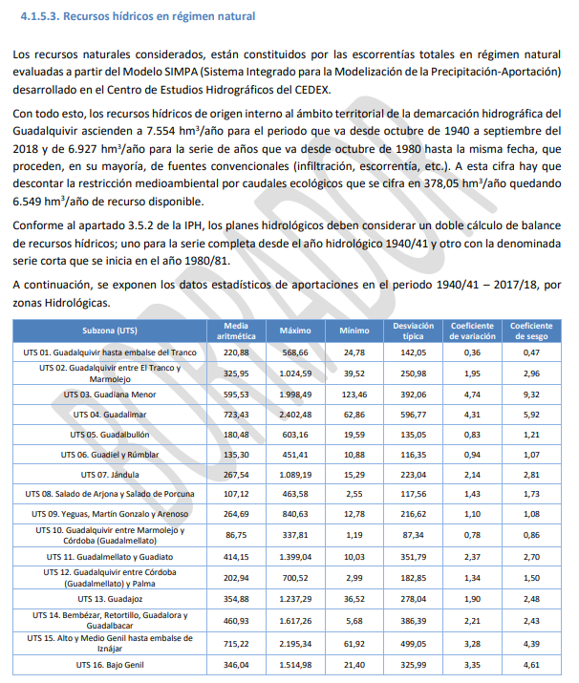

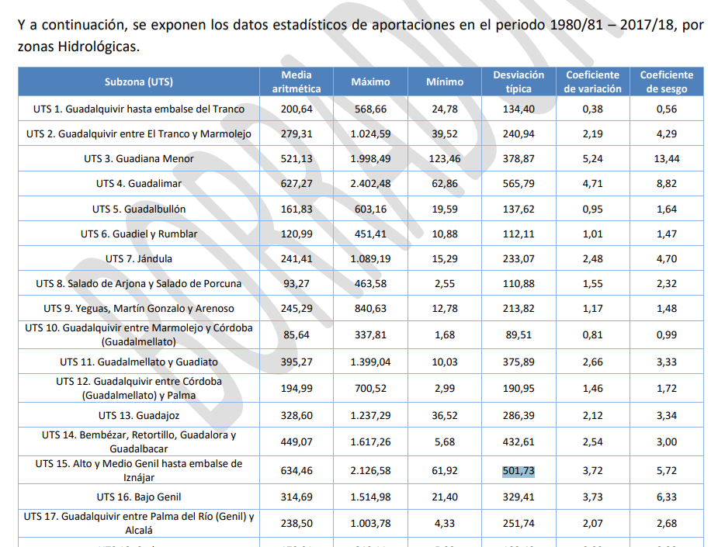

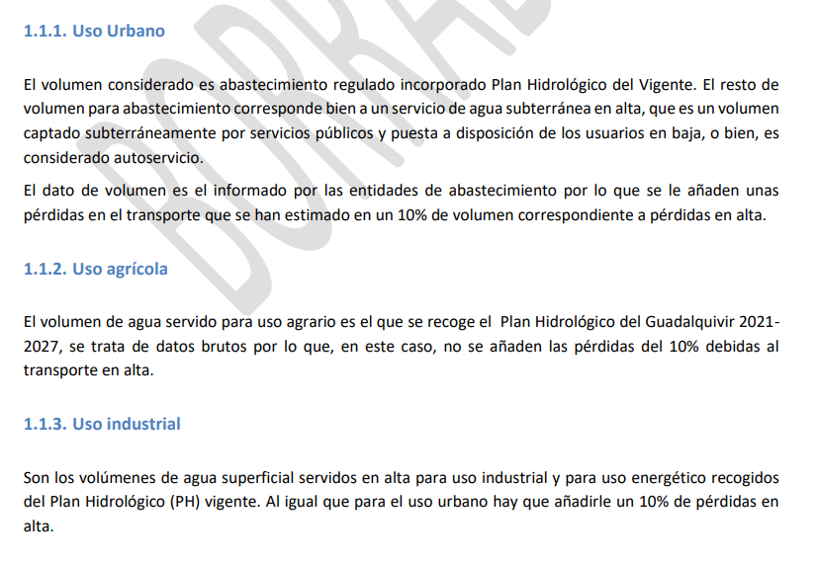

PRECIPITACIONES-totales
Precipitaciones por años hidrológicos - Pluviómetro A05 DILAR (Molino de la Chata)
2018-2019 | 494.200
2020-2021 | 512.800
2021-2022 | 374.100
2022-2023 | 301.050
2023-2024 | 444.600
2024-2025 | 406.500

PRECIPITACIONES
Precipitaciones por años hidrológicos - Pluviómetro A05 DILAR (Molino de la Chata)
 | 2018-2019 | 2020-2021 | 2021-2022 | 2022-2023 | 2023-2024 (1) | 2024-2025 (2)
OCT | 108.300 | 35.800 | 13.400 | 2.300 | 63.700 | 69.500
NOV | 119.200 | 81.400 | 33.800 | 25.100 | 4.800 | 50.700
DIC | 4.000 | 75.900 | 41.800 | 117.150 | 26.300 | 4.200
ENE | 46.900 | 53.000 | 6.100 | 20.300 | 52.200 | 42.800
FEB | 23.800 | 0.200 | 17.700 | 7.700 | 54.200 | 9.700
MAR | 17.700 | 58.700 | 129.300 | 8.800 | 189.100 | 161.600
ABR | 113.900 | 127.000 | 77.600 | 0.000 | 19.200 | 39.700
MAY | 0.000 | 51.400 | 23.600 | 57.600 | 14.300 | 18.100
JUN | 0.500 | 13.900 | 1.200 | 49.000 | 1.200 | 8.100
JUL | 0.200 | 0.000 | 0.000 | 0.000 | 0.000 | 0.000
AGO | 2.800 | 0.200 | 14.700 | 0.000 | 3.300 | 2.100
SEP | 56.900 | 15.300 | 14.900 | 13.100 | 16.300 | 0.000

CAUDALES-totales
Caudales por años hidrológicos - Aforador A05 DILAR (Molino de la Chata)
2018-2019 | 149.907
2020-2021 | 144.864
2021-2022 | 127.540
2022-2023 | 109.399
2023-2024 | 205.891
2024-2025 | 191.452

CAUDALES
Caudales por años hidrológicos - Aforador A05 DILAR (Molino de la Chata)
 | 2018-2019 | 2020-2021 | 2021-2022 | 2022-2023 | 2023-2024 | 2024-2025
OCT | 14.850 | 4.146 | 3.155 | 3.865 | 7.102 | 6.946
NOV | 13.133 | 10.460 | 6.164 | 5.475 | 9.655 | 8.467
DIC | 10.594 | 13.597 | 4.426 | 23.527 | 7.164 | 7.063
ENE | 7.113 | 13.722 | 3.854 | 14.265 | 6.200 | 7.060
FEB | 8.261 | 9.858 | 3.230 | 6.911 | 16.984 | 5.949
MAR | 8.506 | 11.288 | 8.876 | 10.196 | 23.790 | 9.176
ABR | 13.902 | 16.640 | 19.089 | 11.316 | 40.858 | 28.677
MAY | 33.740 | 30.787 | 46.423 | 10.708 | 45.587 | 51.797
JUN | 21.271 | 18.657 | 17.252 | 13.798 | 24.702 | 46.375
JUL | 8.014 | 7.578 | 6.915 | 4.135 | 11.746 | 12.483
AGO | 5.338 | 4.137 | 4.395 | 2.640 | 6.588 | 7.263
SEP | 5.185 | 3.994 | 3.761 | 2.563 | 5.515 | 0.196

comparativo precipitaciones
Comparativo precipitaciones años hidrológicos 2023-2024 / 2024-2025. Pluviómetro A05 DILAR (Molino de la Chata)
 | 2023-2024 (1) | 2024-2025 (2) | (2) - (1) | acumulado
OCT | 63.700 | 69.500 | 5.800 | 5.800
NOV | 4.800 | 50.700 | 45.900 | 51.700
DIC | 26.300 | 4.200 | -22.100 | 29.600
ENE | 52.200 | 42.800 | -9.400 | 20.200
FEB | 54.200 | 9.700 | -44.500 | -24.300
MAR | 189.100 | 161.600 | -27.500 | -51.800
ABR | 19.200 | 39.700 | 20.500 | -31.300
MAY | 14.300 | 18.100 | 3.800 | -27.500
JUN | 1.200 | 8.100 | 6.900 | -20.600
JUL | 0.000 | 0.000 | 0.000 | -20.600
AGO | 3.300 | 2.100 | -1.200 | -21.800
SEP | 16.300 | 0.000 | -16.300 | -38.100

comparativo caudales
Comparativo precipitaciones años hidrológicos 2023-2024 / 2024-2025. Aforador A05 DILAR (Molino de la Chata)
 | 2023-2024 | 2024-2025
OCT | 7.102 | 6.946
NOV | 9.655 | 8.467
DIC | 7.164 | 7.063
ENE | 6.200 | 7.060
FEB | 16.984 | 5.949
MAR | 23.790 | 9.176
ABR | 40.858 | 28.677
MAY | 45.587 | 51.797
JUN | 24.702 | 46.375
JUL | 11.746 | 12.483
AGO | 6.588 | 7.263
SEP | 5.515 | 0.196

